Pagina de Inicio
Página de Inicio (Home)
Campo | Ejemplo actual (a reemplazar) | Su respuesta / versión final
Barra de promociones (rota mensajes cortos) |  |  | Barra de promociones (rota mensajes cortos)
Mensaje 1 - texto | Envíos todo el país!
Mensaje 1 - enlace destino | /info/envio
Mensaje 2 - texto | Nuevos lanzamientos esta semana
Mensaje 2 - enlace destino | /novedades
CAROUSEL DE IMAGENES/VIDEOS |  |  | Carousel de imagenes y videos
El botón que redirecciona a una página es opcional, también puede mostrar solo imagen y texto.
Carrusel principal — Diapositiva 1
Imagen o video de fondo | Video de un disco duro girando (archivo de referencia, debe reemplazarse)
Título | Tecnología en movimiento
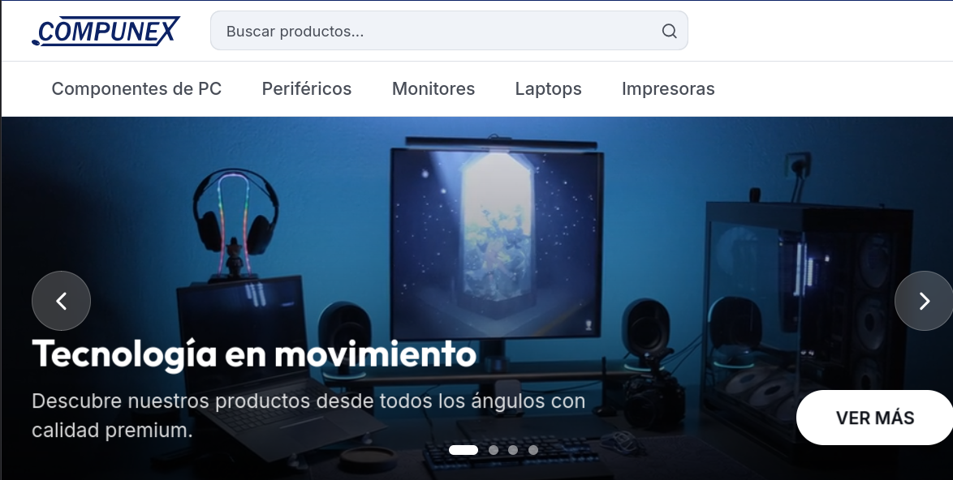
Subtítulo | Descubre nuestros productos desde todos los ángulos con calidad premium.
Texto del botón | VER MÁS
Enlace del botón | /productos
Carrusel principal — Diapositiva 2
Imagen o video de fondo | Video de mantenimiento de computadora (archivo de referencia, debe reemplazarse)
Título | Mantenimiento de equipos
Subtítulo | Cuida tus productos, mantenimiento y limpieza de laptops y computadoras
Texto del botón | Mas información
Enlace del botón | /mantenimiento-equipos
Carrusel principal — Diapositiva 3
Imagen de fondo | Imagen externa de MSI (debe reemplazarse por una propia)
Título | Monitores
Subtítulo | Sube de nivel tu setup con pantallas de alta frecuencia y precisión.
Texto del botón | EXPLORAR OFERTAS
Enlace del botón | /categoria/monitores
Carrusel principal — Diapositiva 4
Imagen de fondo | Imagen externa de banco de imágenes (debe reemplazarse por una propia)
Título | Audio Premium
Subtítulo | Sumérgete en tu música y juegos con sonido de alta fidelidad.
Texto del botón | COMPRAR AHORA
Enlace del botón | /categoria/audio-video

